Riesgos por etapa
Riesgos por etapa |  |  |  | Analisis de riesgos |  |  |  |  |  |  | Propuesta de controles y ACCI
N° | Etapa | Riesgos Detectados | Descripción | ID | Riesgo Detectado | Tipo | Severidad | ¿Dato Personal? | ¿Aplica ARCO? |  | ID | Riesgos | Control Propuesto | Tipo de Control | Metrica Asociada | Responsable
1 | Registro de solicitud | Datos Incompletos | por ausencia de validaciones y reglas de calidad al registrar la solicitud. | 1 | Datos Incompletos | Operacional | Media | SI | Si |  | 1 | Datos Incompletos | Implementar validaciones de campos obligatorios y reglas de completitud al registrar la solicitud de renovación. | Preventivo | % de solicitudes registradas con información completa al primer ingreso | Comercial / Operaciones
 |  | Duplicidad o inconsistencia de registros. | entre las fuentes utilizadas para iniciar la renovación, sistemas internos, correos (solicitud de renovación de distintos brokers). | 2 | Duplicidad o inconsistencia de registros. | Operacional | Media | NO | No |  | 2 | Duplicidad o inconsistencia de registros. | Validar la existencia de registros previos y contrastar la información de las distintas fuentes antes de iniciar la evaluación de renovación. | Preventivo | % de solicitudes de renovación con duplicidades o discrepancias entre fuentes | Operaciones
2 | Evaluación del pricing | Uso de información desactualizada o inconsistente. | montos de siniestros no actualizados, primas, etc | 3 | Uso de información desactualizada o inconsistente. | Operacional / Financiero | Alta | NO | No |  | 3 | Uso de información desactualizada o inconsistente. | Validar la vigencia y consistencia de la información utilizada para la renovación, considerando fecha de actualización y fuente oficial. | Preventivo | % de renovaciones evaluadas con información desactualizada o inconsistente | Pricing
 |  | Evaluación con información histórica incorrecta | por errores del sistema interno, por cancelaciones, prórrogas mal registradas. | 4 | Evaluación con información histórica incorrecta | Financiero / Modelos Analíticos | Alta | NO | No |  | 4 | Evaluación con información histórica incorrecta | Realizar conciliaciones y validaciones de la información histórica de primas, siniestros y resultados antes de utilizarla en la evaluación de pricing. | Detectivo | % de evaluaciones con inconsistencias en la información histórica | Pricing
 |  | Falta de trazabilidad de los datos y supuestos utilizados en el pricing | que dificulte reproducir o justificar la decisión tomada (para futuras renovaciones p.e.) | 5 | Falta de trazabilidad de los datos y supuestos utilizados en el pricing | Regulatorio / Modelos Analíticos | Alta | NO | No |  | 5 | Falta de trazabilidad de los datos y supuestos utilizados en el pricing | Documentar las fuentes de información, fecha de corte, supuestos y criterios utilizados en cada evaluación de pricing. | Preventivo | % de evaluaciones de pricing con fuentes, fecha de corte y supuestos documentados | Pricing
3 | Negociación | Registro de información inconsistente entre áreas participantes. | entre Comercial, Pricing y otras áreas durante la negociación debido a diferencias entre fuentes, versiones o fechas de actualización. | 6 | Registro de información inconsistente entre áreas participantes. | Operacional | Media | NO | No |  | 6 | Registro de información inconsistente entre áreas participantes. | Establecer una validación cruzada de las condiciones e información clave entre Comercial y Pricing antes de formalizar la propuesta de renovación. | Preventivo | % de renovaciones con discrepancias de información entre áreas | Comercial / Pricing
 |  | Falta de registro y trazabilidad de cambios en las condiciones negociadas | que impida determinar qué información o supuestos sustentaron la oferta final. | 7 | Falta de registro y trazabilidad de cambios en las condiciones negociadas | Operacional / Regulatorio | Alta | NO | No |  | 7 | Falta de registro y trazabilidad de cambios en las condiciones negociadas | Implementar un registro de versiones de las condiciones negociadas, identificando cambios, responsable, fecha y aprobación correspondiente. | Preventivo | % de cambios en condiciones negociadas con registro de versión, responsable y aprobación | Comercial / Pricing
4 | Venta | Registro incorrecto de las condiciones finales de la póliza. | que el dato se ingresa mal en el momento de formalizar la venta (por inconsistencias entre sistemas o errores de digitación) | 8 | Registro incorrecto de las condiciones finales de la póliza. | Financiero / Operacional | Alta | NO | No |  | 8 | Registro incorrecto de las condiciones finales de la póliza. | Validar que las condiciones finales registradas para emisión coincidan con las condiciones comerciales y técnicas aprobadas. | Preventivo | % de pólizas emitidas con discrepancias respecto a las condiciones aprobadas | Operaciones
 |  | Ausencia de controles sobre la integridad de la información requerida para la emisión. | pasa que la póliza se emite aun cuando faltan datos obligatorios o hay campos inconsistentes (monto de prima). | 9 | Ausencia de controles sobre la integridad de la información requerida para la emisión. | Operacional / Regulatorio | Alta | NO | No |  | 9 | Ausencia de controles sobre la integridad de la información requerida para la emisión. | Implementar validaciones de obligatoriedad, formato y consistencia de los datos requeridos para la emisión. | Preventivo | % de pólizas emitidas con datos obligatorios faltantes o inconsistentes | Operaciones
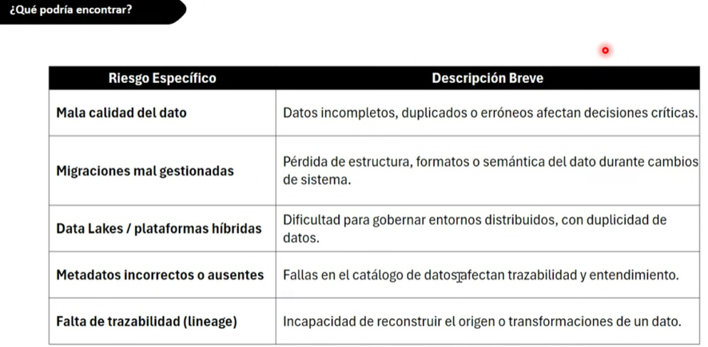
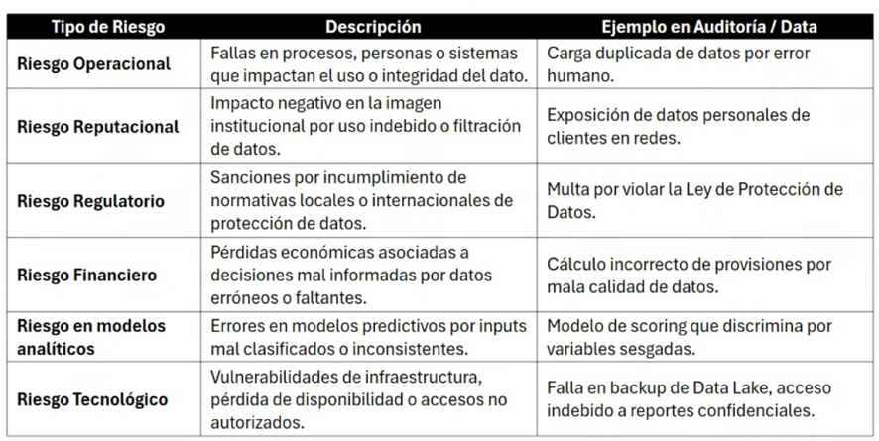
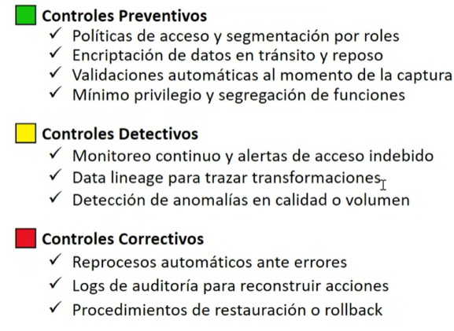

 |  |  |  |  | ID | Riesgo Detectado | Tipo | Severidad | ¿Dato Personal? | ¿Aplica ARCO?
 |  |  |  |  | 1 | Datos Incompletos | Operacional | Media | SI | Sí
 |  |  |  |  | 2 | Duplicidad o inconsistencia de registros. | Operacional | Media | NO | No
 |  |  |  |  | 3 | Uso de información desactualizada o inconsistente. | Operacional / Financiero | Alta | NO | No
 |  |  |  |  | 4 | Evaluación con información histórica incorrecta | Financiero / Modelos Analíticos | Alta | NO | No
 |  |  |  |  | 5 | Falta de trazabilidad de los datos y supuestos utilizados en el pricing | Regulatorio / Modelos Analíticos | Alta | NO | No
 |  |  |  |  | 6 | Registro de información inconsistente entre áreas participantes. | Operacional | Media | NO | No
 |  |  |  |  | 7 | Falta de registro y trazabilidad de cambios en las condiciones negociadas | Operacional / Regulatorio | Alta | NO | No
 |  |  |  |  | 8 | Registro incorrecto de las condiciones finales de la póliza. | Financiero / Operacional | Alta | NO | No
 |  |  |  |  | 9 | Ausencia de controles sobre la integridad de la información requerida para la emisión. | Operacional / Regulatorio | Alta | NO | No

